常温静态漂移压力测试
常温静态漂移压力测试

Intention and Criterion
Software Vision |  | BC20NAR01A04V02、MC20ECBR01A04V05、U-blox |  |  |  | Hardware Vision |  | BC20 TE-B、GSM EVB
Instruments & Serial No. |  | 1.三楼窗户边half open sky环境下，使用功分器统一信号源测试，连续测试12小时 2.各模块解算卫星数约14颗 3.各模块平均CN值约45db |  |  |  | Date |  | 20181119 21：00 ~ 20181120 09：00 共计约12小时
Inspector |  | leonard
Test Result |  | PASS
Conclusion |  | 1.从CEP值上来看，BC20和ublox表现比MC20好;从drifting值来看，BC20表现比ublox和MC20-2580好 2.对比各模块的平均海拔高度，表现基本一致 3.各模块均未出现失所现象

CEP Scenario:Hefei Satellite:18 |  | 定位12小时（CN值约为45db） |  |  |  |  | 定位12小时（CN值约为45db）
 | Sample | CEP | r95 | 2drms | Drifting | Sample | CEP | r95 | 2drms | Drifting
 | BC20-6275 | 3.7 | 7.696 | 8.88 | 23 | BC20-6093 | 6.25 | 13 | 15 | 24
 | BC20-6051 | 3.35 | 6.968 | 8.04 | 11 | BC20-6259 | 4.41 | 9.1728 | 10.584 | 36
 | 导入 u-center图片 | BC20-6275 |  |  | BC20-6051 | 导入 u-center图片 | BC20-6093 |  |  | BC20-6259
 |  | 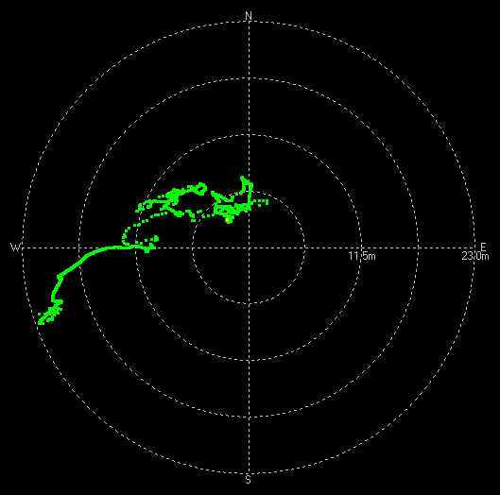 |  | 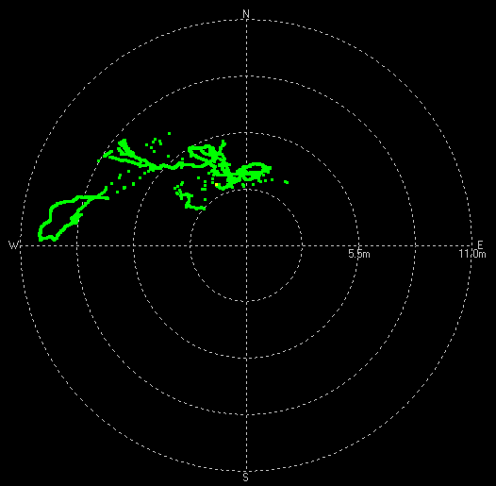 |  |  | 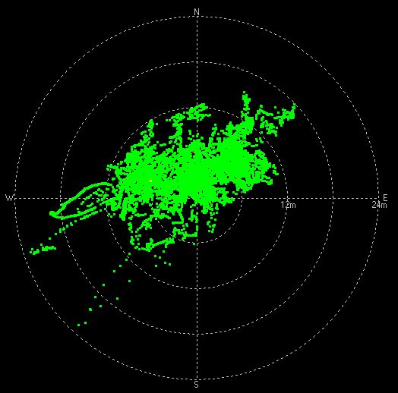 |  | 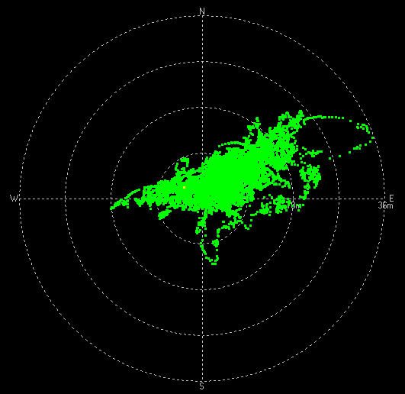
CEP Scenario:Hefei Satellite:18 |  | 定位12小时（CN值约为45db） |  |  |  |  | 定位12小时（CN值约为45db）
 | Sample | CEP | r95 | 2drms | Drifting | Sample | CEP | r95 | 2drms | Drifting
 | MC20-1848 | 7.7 | 16.016 | 18.48 | 36 | ublox-11 | 4.96 | 10.3168 | 11.904 | 85
 | MC20-2580 | 13.36 | 27.7888 | 32.064 | 82 | ublox-17 | 5.28 | 10.9824 | 12.672 | 87
 | 导入 u-center图片 | MC20-1848 |  |  | MC20-2580 | 导入 u-center图片 | ublox-11 |  |  | ublox-17
 |  | 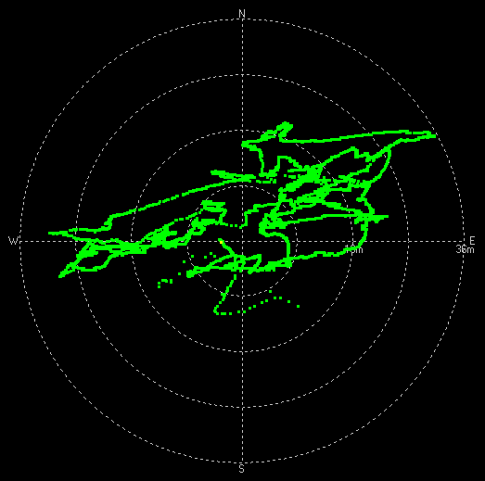 |  | 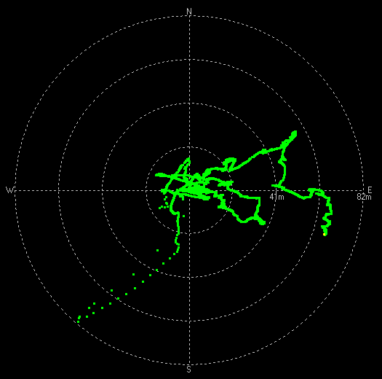 |  |  | 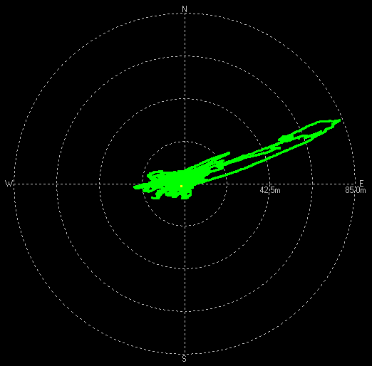 |  | 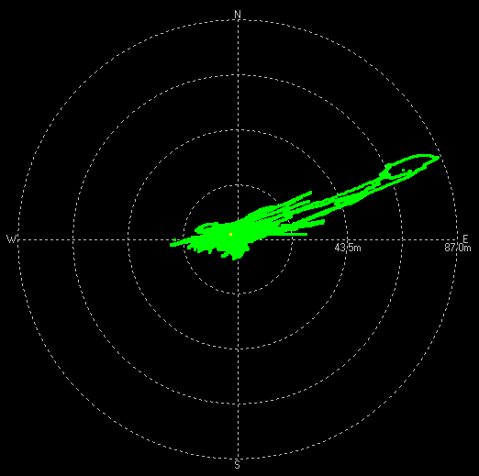

Sample | BC20-6275 | BC20-6051 | BC20-6093 | BC20-6259 | MC20-1848 | MC20-2580 | ulox-11 | ulox-17
CEP | 3.7 | 3.35 | 6.25 | 4.41 | 7.7 | 13.36 | 4.96 | 5.28
Drifting | 23 | 11 | 24 | 36 | 36 | 82 | 85 | 87
实网常温静态漂移压力测试

 | 定位12小时（CN值约为48db）
Sample | 0~2km/h（%） |  | 2~5km/h（%） |  | 5~9km/h（%） |  | >9km/h（%）
BC20-6275 | 99.96% |  | 0.04% |  | 0.00% |  | 0.00%
BC20-6051 | 99.97% |  | 0.03% |  | 0.00% |  | 0.00%
BC20-6093 | 97.86% |  | 2.07% |  | 0.04% |  | 0.02%
BC20-6259 | 96.79% |  | 3.17% |  | 0.05% |  | 0.00%
MC20-1848 | 99.99% |  | 0.01% |  | 0.00% |  | 0.00%
MC20-2580 | 99.98% |  | 0.02% |  | 0.00% |  | 0.00%
ublox-11 | 100.00% |  | 0.00% |  | 0.00% |  | 0.00%
ublox-17 | 100.00% |  | 0.00% |  | 0.00% |  | 0.00%

备注：合肥办公室位置的海拔高度为39.8m
BC20-6275模块：海拔趋势图如下，海拔高度平均值为44m |  |  |  |  |  | BC20-6051模块：海拔趋势图如下，海拔高度平均值为45.11m
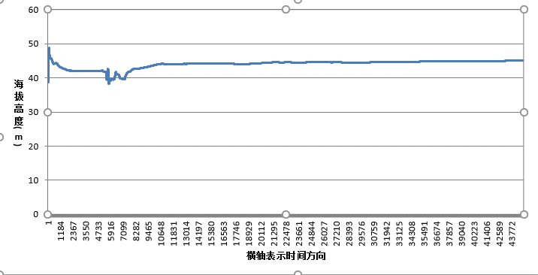 |  |  |  |  |  | 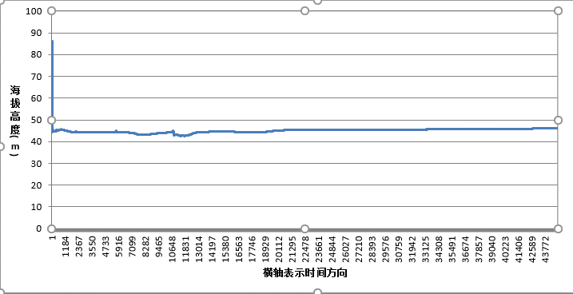

BC20-6093模块：海拔趋势图如下，海拔高度平均值为45.28m |  |  |  |  |  | BC20-6259模块：海拔趋势图如下，海拔高度平均值为48.52m
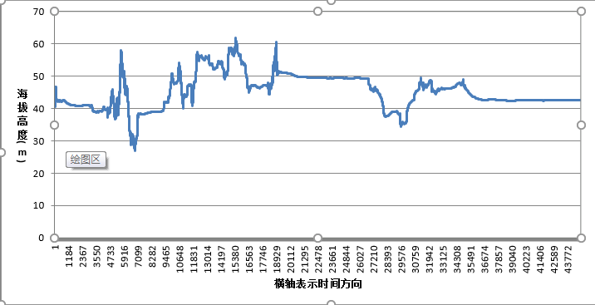 |  |  |  |  |  | 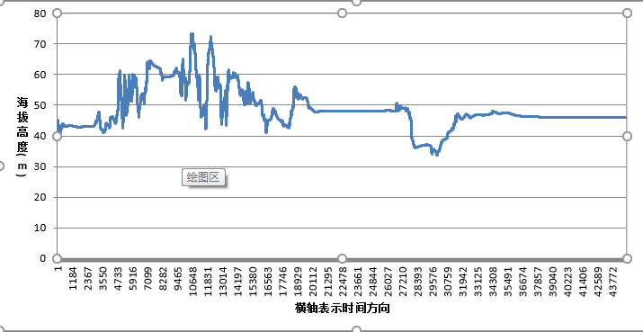

MC20-1848模块：海拔趋势图如下，海拔高度平均值为48.92m |  |  |  |  |  | MC20-2580模块：海拔趋势图如下，海拔高度平均值为64.65m
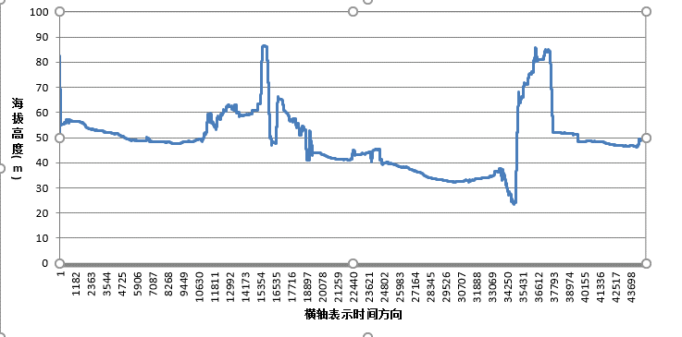 |  |  |  |  |  | 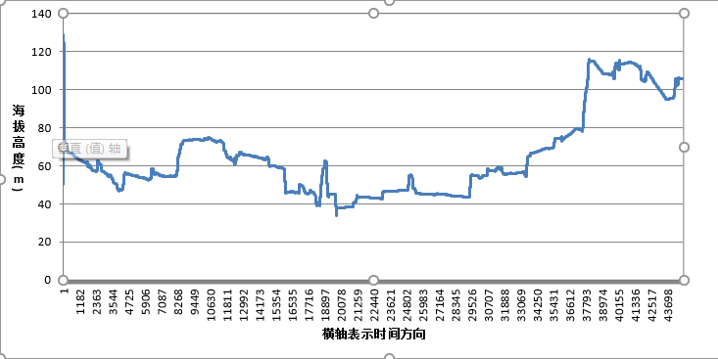
ublox-11模块：海拔趋势图如下，海拔高度平均值为52.78m |  |  |  |  |  | ublox-17模块：海拔趋势图如下，海拔高度平均值为53.83m
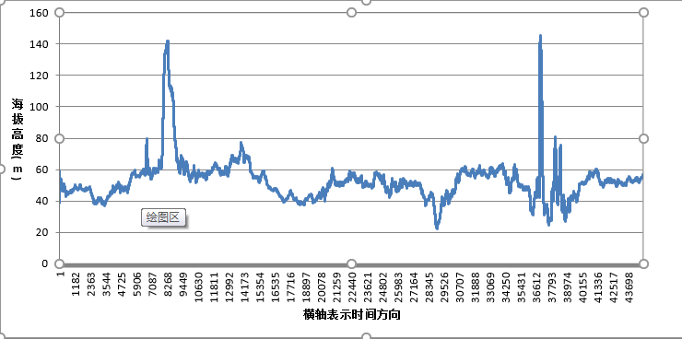 |  |  |  |  |  | 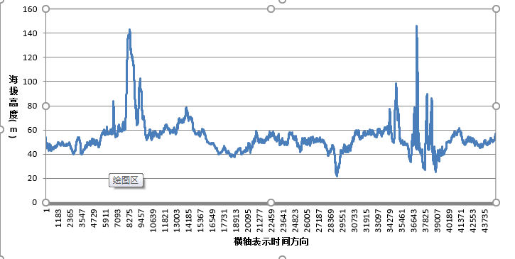

常温灵敏度
Return
Return
Return
Sensitivity Test Report (Normal Temperature)

Intention and Criterion |  | Refer to the spec of the datasheet of the main chip.
Software Vision |  | BC20NAR01A04_BETA1128 |  |  |  | Hardware Vision |  | BC20 TE-B
Instruments & Serial No. |  | MP9000 |  |  |  | Sample No. |  | BC20-6275、BC20-6051、BC20-6093、BC20-6259
Inspector |  | leonard |  |  |  | Date |  | 2018-12-04
Result |  | FAIL

C/No Scenario: Beijing Satellite: 8 |  |  | -130dBm | -140dBm | -147dBm | -150dBm | Satellites Visible |  | Result | Remark
 | Sample |  | >42 | >32 | >25 | >22
 | BC20-6275 |  | 40 | 30 | 23.125 | 20 | 8 |  | PASS | 射频线损耗1db
 | BC20-6051 |  | 40 | 30.25 | 23.375 | 20.375 | 8 |  | PASS
 | BC20-6093 |  | 40 | 30.375 | 23.625 | 20.625 | 8 |  | PASS
 | BC20-6259 |  | 40 | 30.375 | 23.25 | 20.25 | 8 |  | PASS

Sensitivity Scenario:Beijing Satellite: 8 |  |  | COLD START | HOT START | Warm Start | TRACKING | REACQUISITION |  | Result | Remark
 | Sample |  | <-142dBm | <-156dBm | <-142dBm | <-156dBm | <-156dBm
 | BC20-6275 |  | -144 | -145 | -145 | -160 | -161 |  | FAIL | 射频线损耗1db
 | TTFF(s) |  | 104s | 39.32s | 64.32s
 | BC20-6051 |  | -144 | -145 | -145 | -159 | -159 |  | FAIL
 | TTFF(s) |  | 106s | 24.34s | 115.27s
 | BC20-6093 |  | -144 | -145 | -145 | -158 | -158 |  | FAIL
 | TTFF(s) |  | 119s | 39.32s | 86.51s
 | BC20-6259 |  | -144 | -144 | -145 | -159 | -159 |  | FAIL
 | TTFF(s) |  | 145s | 23.54s | 78.55s
 | 1)Cold start time <3min 2)Hot start time <1min 3)Warm start time<3min 4)Tracking time>5min Note：高温灵敏度一般会较常温差1~2个dB 这个是物理现象，低温会好1~2个dB。多可能就是因为器件原因了。 （热噪底N=KTB。高温下T变高，热噪底升高，故相应的载噪比CN0变差1~2dB，这是正常现象。同样低温下，你会发现CN0变好。）

高温静态漂移压力测试
高温静态漂移压力测试

Intention and Criterion
Software Vision |  | BC20NAR01A04_BETA1128、MC20ECBR01A04V05、U-blox |  |  |  | Hardware Vision |  | BC20 TE-B、GSM EVB
Instruments & Serial No. |  | 1.三楼窗户边half open sky环境下，使用功分器统一信号源测试，连续测试13小时 2.各模块解算卫星数约11-17颗 3.各模块平均CN值约35db |  |  |  | Date |  | 20181204 20：00 ~ 20181205 09：00 共计约13小时
Inspector |  | leonard
Test Result |  | PASS
Conclusion |  | 1.从CEP值上来看，BC20和ublox表现比MC20好;从drifting值来看，BC20模块drifting值小于MC20和ublox模块 2.对比各模块的平均海拔高度，BC20模块海拔高度值低于ublox和MC20模块，从海拔趋势来看，BC20模块趋势较为平稳 3.各模块均未出现失所现象

CEP Scenario:Hefei Satellite:17 |  | 定位13小时（CN值约为35db） |  |  |  |  | 定位13小时（CN值约为35db）
 | Sample | CEP | r95 | 2drms | Drifting | Sample | CEP | r95 | 2drms | Drifting
 | BC20-6275 | 12.36 | 25.7088 | 29.664 | 19 | BC20-6093 | 7.09 | 14.7472 | 17.016 | 23
 | BC20-6051 | 8.16 | 16.9728 | 19.584 | 21 | BC20-6259 | 8.46 | 17.5968 | 20.304 | 24
 | 导入 u-center图片 | BC20-6275 |  |  | BC20-6051 | 导入 u-center图片 | BC20-6093 |  |  | BC20-6259
 |  | 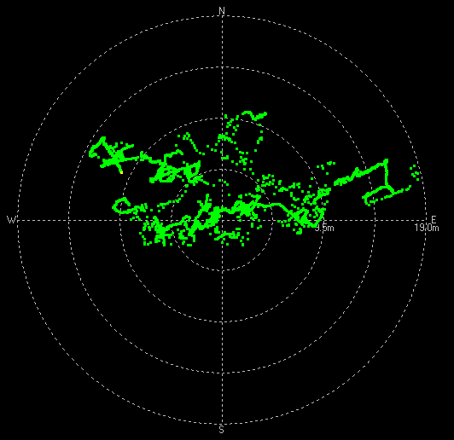 |  | 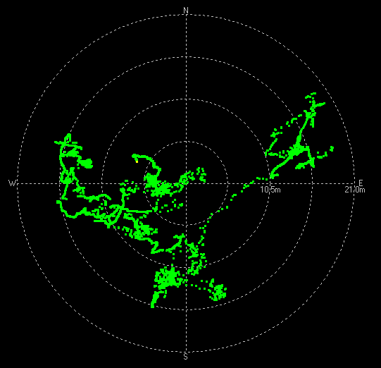 |  |  | 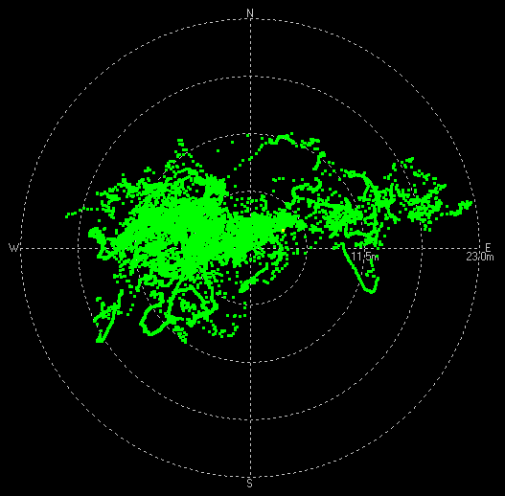 |  | 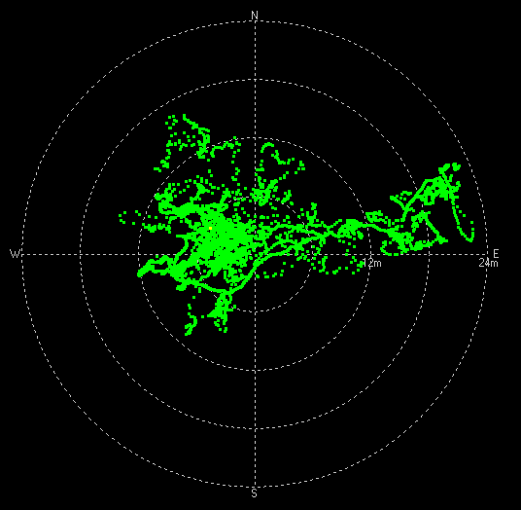
CEP Scenario:Hefei Satellite:17 |  | 定位13小时（CN值约为35db） |  |  |  |  | 定位13小时（CN值约为35db）
 | Sample | CEP | r95 | 2drms | Drifting | Sample | CEP | r95 | 2drms | Drifting
 | MC20-1848 | 31.14 | 64.7712 | 74.736 | 172 | ublox-05 | 9.54 | 19.8432 | 22.896 | 30
 | MC20-2580 | 14.05 | 29.224 | 33.72 | 42 | ublox-08 | 10.53 | 21.9024 | 25.296 | 28
 | 导入 u-center图片 | MC20-1848 |  |  | MC20-2580 | 导入 u-center图片 | ublox-11 |  |  | ublox-17
 |  | 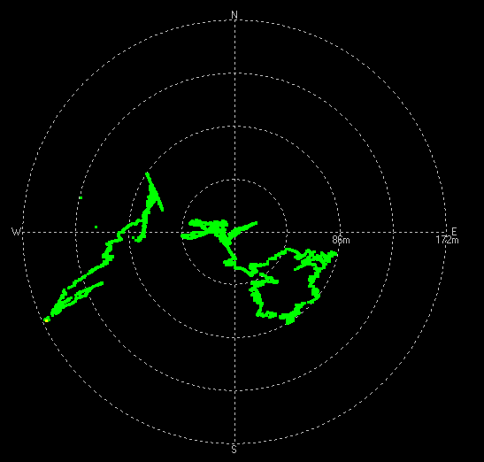 |  | 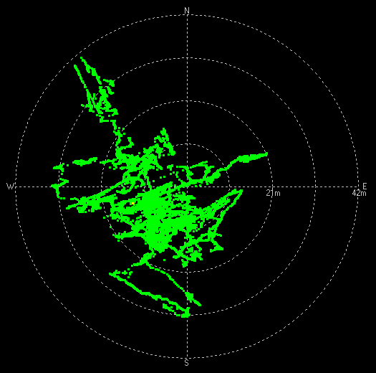 |  |  | 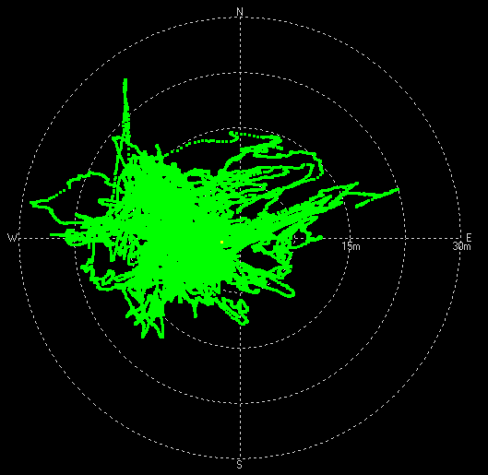 |  | 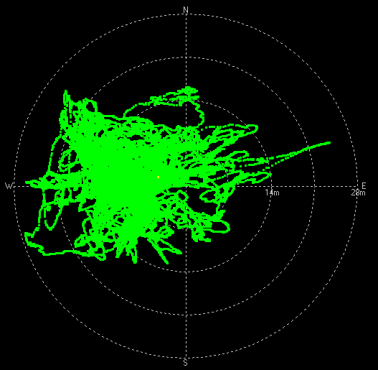

Sample | BC20-6275 | BC20-6051 | BC20-6093 | BC20-6259 | MC20-1848 | MC20-2580 | ulox-05 | ulox-08
CEP | 13.36 | 8.16 | 7.09 | 8.46 | 31.14 | 14.05 | 9.54 | 10.53
Drifting | 19 | 21 | 23 | 24 | 172 | 42 | 30 | 28
实网高温静态漂移压力测试

 | 定位13小时（CN值约为35db）
Sample | 0~2km/h（%） |  | 2~5km/h（%） |  | 5~9km/h（%） |  | >9km/h（%）
BC20-6275 | 99.75% |  | 0.25% |  | 0.01% |  | 0.00%
BC20-6051 | 99.71% |  | 0.29% |  | 0.00% |  | 0.00%
BC20-6093 | 98.65% |  | 1.27% |  | 0.07% |  | 0.01%
BC20-6259 | 99.46% |  | 0.54% |  | 0.00% |  | 0.01%
MC20-1848 | 97.94% |  | 1.26% |  | 0.62% |  | 0.18%
MC20-2580 | 97.63% |  | 1.59% |  | 0.65% |  | 0.12%
ublox-05 | 100.00% |  | 0.00% |  | 0.00% |  | 0.00%
ublox-08 | 100.00% |  | 0.00% |  | 0.00% |  | 0.00%

备注：合肥办公室位置的海拔高度为39.8m
BC20-6275模块：海拔趋势图如下，海拔高度平均值为47.66m |  |  |  |  |  | BC20-6051模块：海拔趋势图如下，海拔高度平均值为49.47m
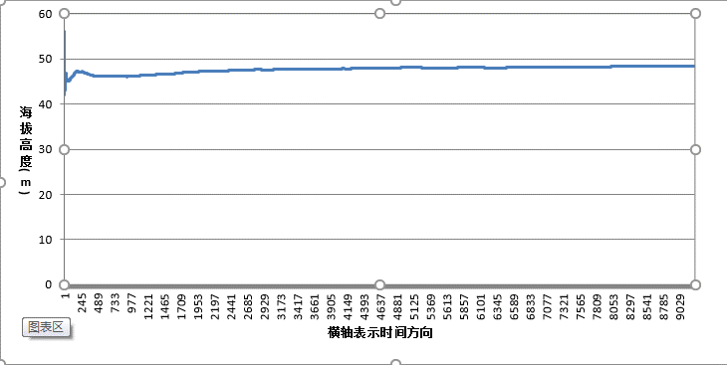 |  |  |  |  |  | 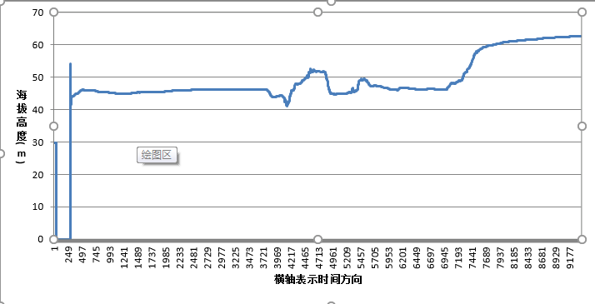

BC20-6093模块：海拔趋势图如下，海拔高度平均值为54.68m |  |  |  |  |  | BC20-6259模块：海拔趋势图如下，海拔高度平均值为52.34m
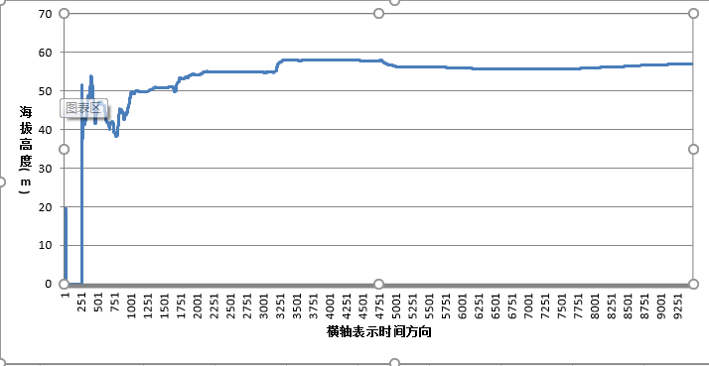 |  |  |  |  |  | 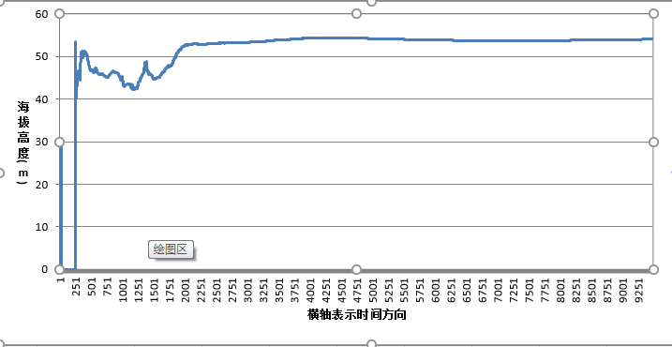

MC20-1848模块：海拔趋势图如下，海拔高度平均值为183.63m |  |  |  |  |  | MC20-2580模块：海拔趋势图如下，海拔高度平均值为117.30m
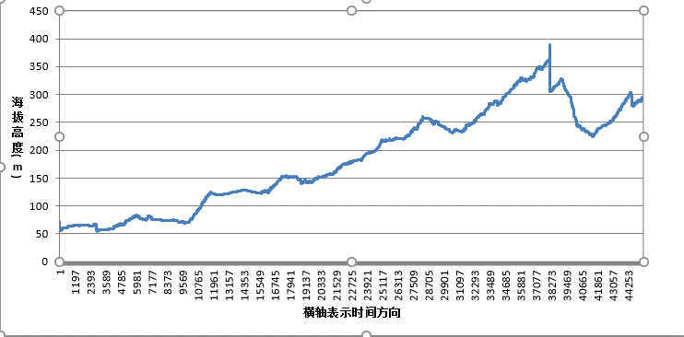 |  |  |  |  |  | 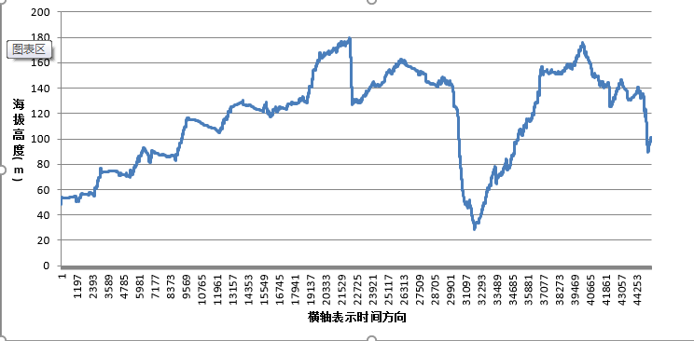
ublox-05模块：海拔趋势图如下，海拔高度平均值为67.68m |  |  |  |  |  | ublox-08模块：海拔趋势图如下，海拔高度平均值为70.28m
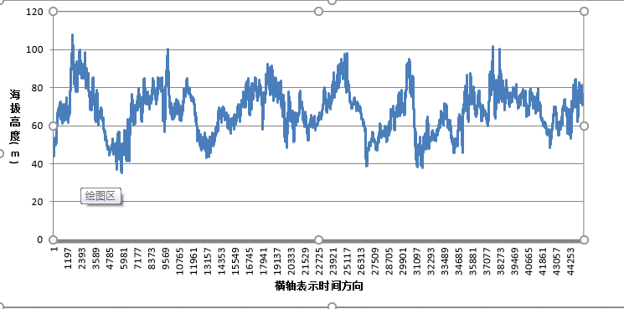 |  |  |  |  |  | 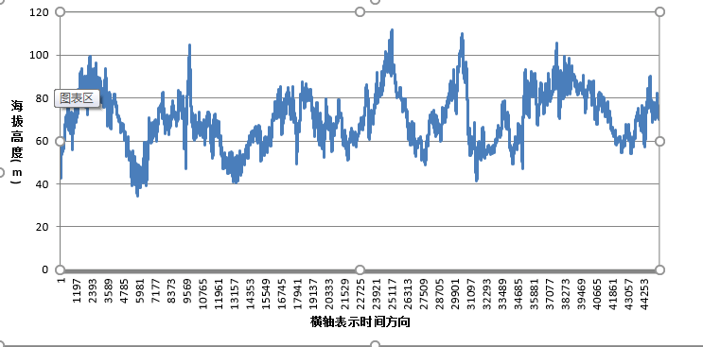

高温灵敏度
Return
Return
Return
Sensitivity Test Report (High Temperature)

Intention and Criterion |  | Refer to the spec of the datasheet of the main chip.
Software Vision |  | BC20NAR01A04_BETA1128 |  |  |  | Hardware Vision |  | BC20 TE-B
Instruments & Serial No. |  | MP9000 |  |  |  | Sample No. |  | BC20-6275、BC20-6051、BC20-6093、BC20-6259
Inspector |  | leonard |  |  |  | Date |  | 2018-12-03
Result |  | FAIL

C/No Scenario: Beijing Satellite: 8 |  |  | -130dBm | -140dBm | -147dBm | -150dBm | Satellites Visible |  | Result | Remark
 | Sample |  | >42 | >32 | >25 | >22
 | BC20-6275 |  | 39.375 | 29.375 | 22.25 | 19 | 8 |  | PASS | 射频线损耗1db
 | BC20-6051 |  | 39.25 | 29.5 | 22.375 | 19.125 | 8 |  | PASS
 | BC20-6093 |  | 39 | 29.375 | 22.125 | 19.375 | 8 |  | PASS
 | BC20-6259 |  | 39.375 | 29.375 | 22.25 | 19 | 8 |  | PASS

Sensitivity Scenario:Beijing Satellite: 8 |  |  | COLD START | HOT START | Warm Start | TRACKING | REACQUISITION |  | Result | Remark
 | Sample |  | <-142dBm | <-156dBm | <-142dBm | <-156dBm | <-156dBm
 | BC20-6275 |  | -144 | -144 | -144 | -158 | -158 |  | FAIL | 射频线损耗1db
 | TTFF(s) |  | 83.45s | 21.43s | 53.6s
 | BC20-6051 |  | -144 | -144 | -144 | -158 | -158 |  | FAIL
 | TTFF(s) |  | 107.27s | 57.39s | 86.45s
 | BC20-6093 |  | -143 | -144 | -143 | -157 | -157 |  | FAIL
 | TTFF(s) |  | 136.4s | 47.34s | 89.26s
 | BC20-6259 |  | -143 | -144 | -143 | -158 | -158 |  | FAIL
 | TTFF(s) |  | 157.41s | 24.26s | 73.29s
 | 1)Cold start time <3min 2)Hot start time <1min 3)Warm start time<3min 4)Tracking time>5min Note：高温灵敏度一般会较常温差1~2个dB 这个是物理现象，低温会好1~2个dB。多可能就是因为器件原因了。 （热噪底N=KTB。高温下T变高，热噪底升高，故相应的载噪比CN0变差1~2dB，这是正常现象。同样低温下，你会发现CN0变好。）

低温静态漂移压力测试
低温静态漂移压力测试

Intention and Criterion
Software Vision |  | BC20NAR01A04_BETA1128、MC20ECBR01A04V05、U-blox |  |  |  | Hardware Vision |  | BC20 TE-B、GSM EVB
Instruments & Serial No. |  | 1.三楼窗户边half open sky环境下，使用功分器统一信号源测试，连续测试12小时 2.各模块解算卫星数约11-15颗 3.各模块平均CN值约32db |  |  |  | Date |  | 20181204 20：00 ~ 20181205 09：00 共计约12小时
Inspector |  | leonard
Test Result |  | PASS
Conclusion |  | 1.从CEP值上来看，BC20和ublox表现比MC20好;从drifting值来看，BC20模块相对于ublox和MC20模块drifting值偏小 2.对比各模块的平均海拔高度，BC20模块海拔高度值低于ublox和MC20模块，从海拔趋势来看，BC20模块趋势较为平稳 3.各模块均未出现失所现象

CEP Scenario:Hefei Satellite:15 |  | 定位12小时（CN值约为32db） |  |  |  |  | 定位12小时（CN值约为32db）
 | Sample | CEP | r95 | 2drms | Drifting | Sample | CEP | r95 | 2drms | Drifting
 | BC20-6275 | 7.14 | 14.8512 | 17.136 | 13 | BC20-6093 | 8.74 | 18.1792 | 20.976 | 18
 | BC20-6051 | 8.37 | 17.4096 | 20.088 | 35 | BC20-6259 | 6.31 | 13.1248 | 15.144 | 11
 | 导入 u-center图片 | BC20-6275 |  |  | BC20-6051 | 导入 u-center图片 | BC20-6093 |  |  | BC20-6259
 |  | 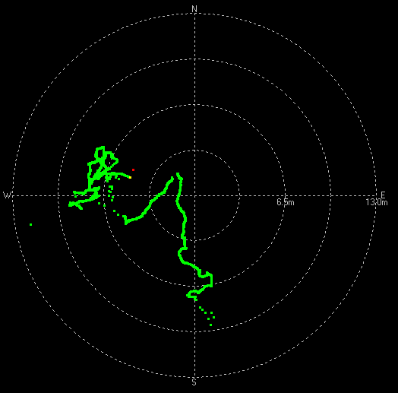 |  | 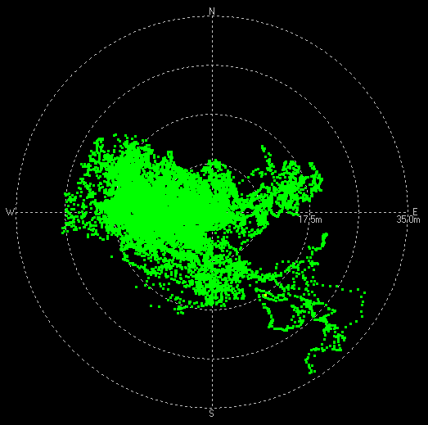 |  |  | 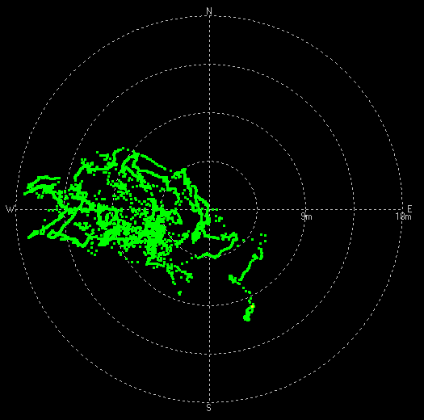 |  | 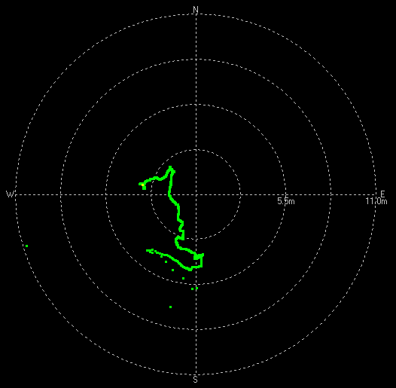
CEP Scenario:Hefei Satellite:15 |  | 定位12小时（CN值约为32db） |  |  |  |  | 定位12小时（CN值约为32db）
 | Sample | CEP | r95 | 2drms | Drifting | Sample | CEP | r95 | 2drms | Drifting
 | MC20-1848 | 14.21 | 29.5568 | 34.104 | 36 | ublox-05 | 10.3 | 21.424 | 24.72 | 23
 | MC20-2580 | 10.22 | 21.2576 | 24.528 | 29 | ublox-08 | 11.29 | 23.4832 | 27.096 | 32
 | 导入 u-center图片 | MC20-1848 |  |  | MC20-2580 | 导入 u-center图片 | ublox-11 |  |  | ublox-17
 |  | 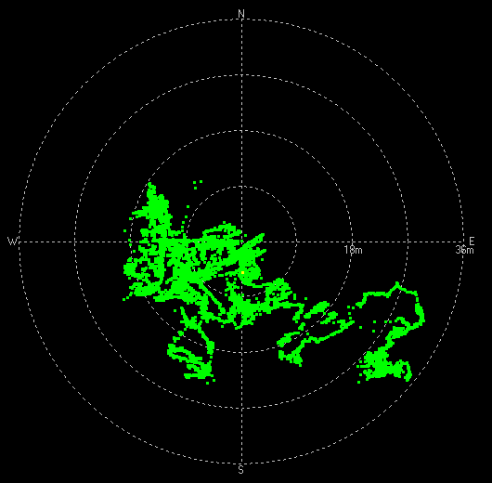 |  | 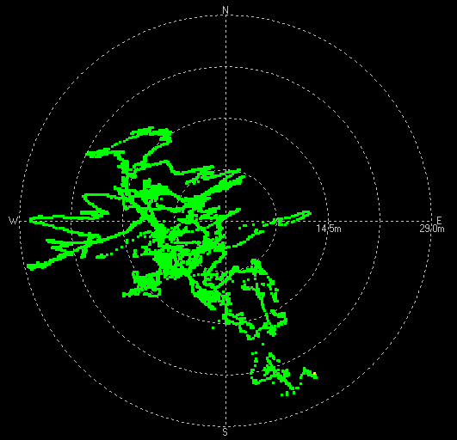 |  |  | 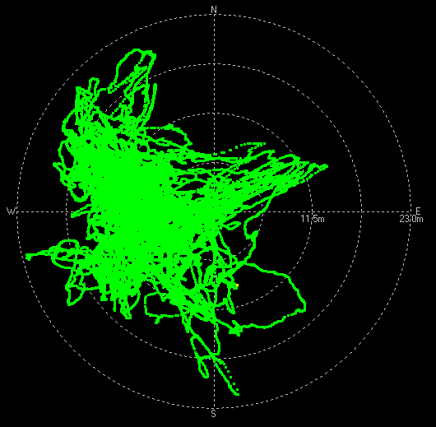 |  | 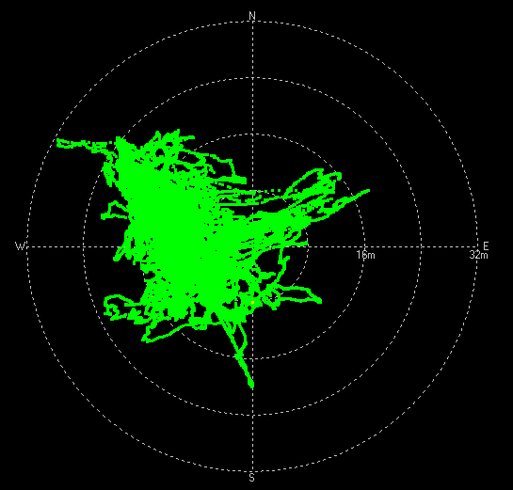

Sample | BC20-6275 | BC20-6051 | BC20-6093 | BC20-6259 | MC20-1848 | MC20-2580 | ulox-05 | ulox-08
CEP | 7.14 | 8.37 | 8.74 | 6.31 | 14.21 | 10.22 | 10.3 | 11.29
Drifting | 13 | 35 | 18 | 11 | 36 | 29 | 23 | 32
实网低温静态漂移压力测试

 | 定位12小时（CN值约为32db）
Sample | 0~2km/h（%） |  | 2~5km/h（%） |  | 5~9km/h（%） |  | >9km/h（%）
BC20-6275 | 100.00% |  | 0.00% |  | 0.00% |  | 0.00%
BC20-6051 | 95.81% |  | 3.99% |  | 0.18% |  | 0.02%
BC20-6093 | 99.74% |  | 0.26% |  | 0.00% |  | 0.00%
BC20-6259 | 100.00% |  | 0.00% |  | 0.00% |  | 0.00%
MC20-1848 | 98.10% |  | 1.44% |  | 0.40% |  | 0.06%
MC20-2580 | 99.80% |  | 0.12% |  | 0.06% |  | 0.03%
ublox-05 | 100.00% |  | 0.00% |  | 0.00% |  | 0.00%
ublox-08 | 100.00% |  | 0.00% |  | 0.00% |  | 0.00%

备注：合肥办公室位置的海拔高度为39.8m
BC20-6275模块：海拔趋势图如下，海拔高度平均值为59.23m |  |  |  |  |  | BC20-6051模块：海拔趋势图如下，海拔高度平均值为61.44m
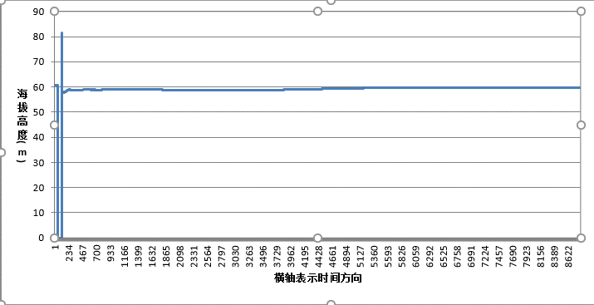 |  |  |  |  |  | 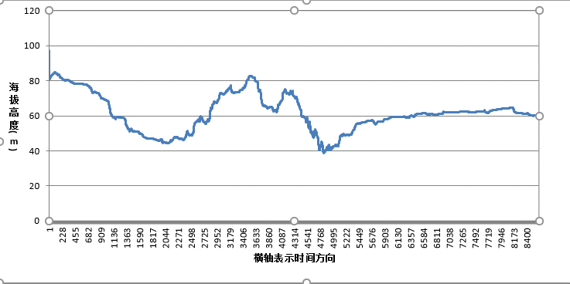

BC20-6093模块：海拔趋势图如下，海拔高度平均值为63.82m |  |  |  |  |  | BC20-6259模块：海拔趋势图如下，海拔高度平均值为60.75m
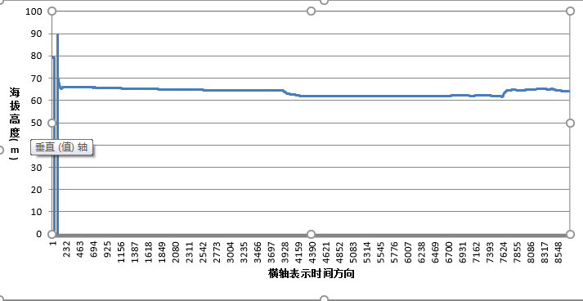 |  |  |  |  |  | 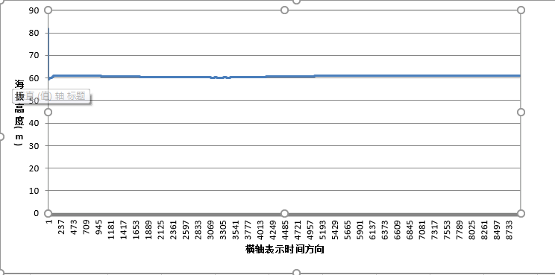

MC20-1848模块：海拔趋势图如下，海拔高度平均值为88.69m |  |  |  |  |  | MC20-2580模块：海拔趋势图如下，海拔高度平均值为72.42m
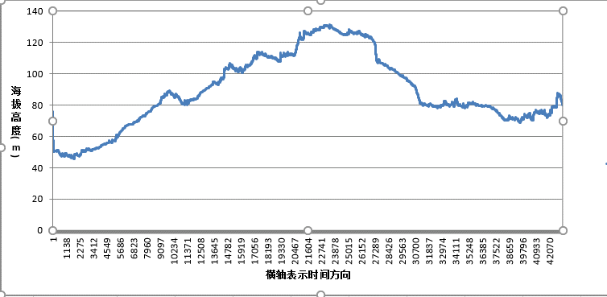 |  |  |  |  |  | 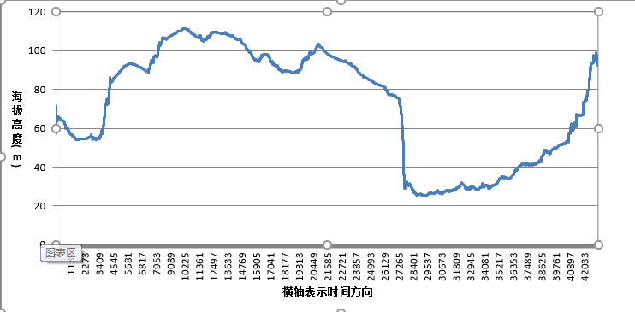
ublox-05模块：海拔趋势图如下，海拔高度平均值为69.87m |  |  |  |  |  | ublox-08模块：海拔趋势图如下，海拔高度平均值为72.63m
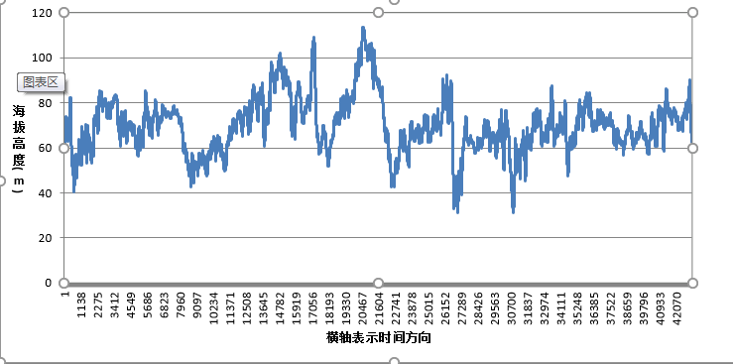 |  |  |  |  |  | 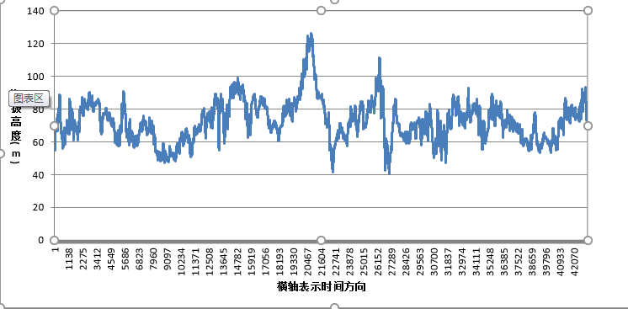

低温灵敏度
Return
Return
Return
Sensitivity Test Report (Low Temperature)

Intention and Criterion |  | Refer to the spec of the datasheet of the main chip.
Software Vision |  | BC20NAR01A04_BETA1128 |  |  |  | Hardware Vision |  | BC20 TE-B
Instruments & Serial No. |  | MP9000 |  |  |  | Sample No. |  | BC20-6275、BC20-6051、BC20-6093、BC20-6259
Inspector |  | leonard |  |  |  | Date |  | 2018-12-04
Result |  | FAIL

C/No Scenario: Beijing Satellite: 8 |  |  | -130dBm | -140dBm | -147dBm | -150dBm | Satellites Visible |  | Result | Remark
 | Sample |  | >42 | >32 | >25 | >22
 | BC20-6275 |  | 41 | 31 | 24.125 | 21 | 8 |  | PASS | 射频线损耗1db
 | BC20-6051 |  | 41.25 | 31.375 | 24.375 | 21.375 | 8 |  | PASS
 | BC20-6093 |  | 41 | 31 | 24.125 | 21 | 8 |  | PASS
 | BC20-6259 |  | 41 | 31 | 24.125 | 21.375 | 8 |  | PASS

Sensitivity Scenario:Beijing Satellite: 8 |  |  | COLD START | HOT START | Warm Start | TRACKING | REACQUISITION |  | Result | Remark
 | Sample |  | <-142dBm | <-156dBm | <-142dBm | <-156dBm | <-156dBm
 | BC20-6275 |  | -145 | -146 | -145 | -158 | -157 |  | FAIL | 射频线损耗1db
 | TTFF(s) |  | 104.33s | 33.39s | 81.45s
 | BC20-6051 |  | -146 | -146 | -145 | -159 | -158 |  | FAIL
 | TTFF(s) |  | 163.37s | 50.3s | 106.46s
 | BC20-6093 |  | -145 | -146 | -145 | -159 | -159 |  | FAIL
 | TTFF(s) |  | 133.27s | 55.34s | 120.38s
 | BC20-6259 |  | -145 | -146 | -145 | -159 | -159 |  | FAIL
 | TTFF(s) |  | 103.32s | 25.36s | 100.35s
 | 1)Cold start time <3min 2)Hot start time <1min 3)Warm start time<3min 4)Tracking time>5min Note：高温灵敏度一般会较常温差1~2个dB 这个是物理现象，低温会好1~2个dB。多可能就是因为器件原因了。 （热噪底N=KTB。高温下T变高，热噪底升高，故相应的载噪比CN0变差1~2dB，这是正常现象。同样低温下，你会发现CN0变好。）

